상품제안서
플립 C타입 OTG 메모리 | 상품코드: F18470

 |  |  |  |  |  |  | 02-412-0044 | www.easy1.co.kr
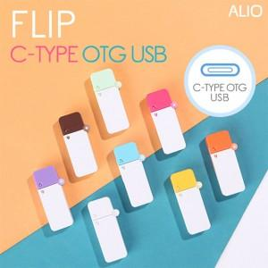

【상세/제작정보】

【인쇄/포장옵션】 | 풀칼라 / 포장지포장

【공급단가】 | 수량 | 100~ | 300~ | 500~ | 1,000~ | 3,000~
*VAT별도 | 8G | 6,380원 | 6,280원 | 6,130원 | 5,890원 | 5,640원
 | 16G | 6,970원 | 6,860원 | 6,700원 | 6,430원 | 6,160원
 | 32G | 7,410원 | 7,290원 | 7,120원 | 6,840원 | 6,550원
 | 64G | 8,030원 | 7,910원 | 7,720원 | 7,410원 | 7,100원

【상품 URL】 | https://dev.easy1.co.kr:443/src/goods_detail.php?gdno=18470

